Sheet1
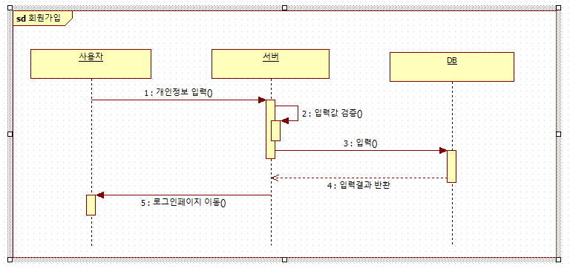
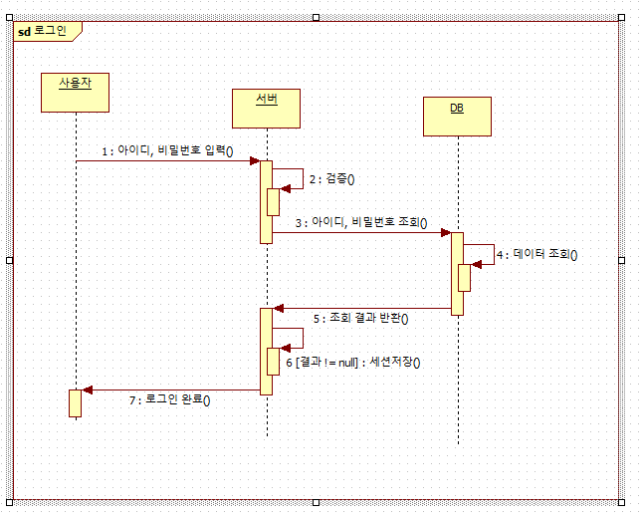
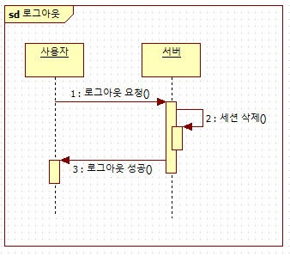
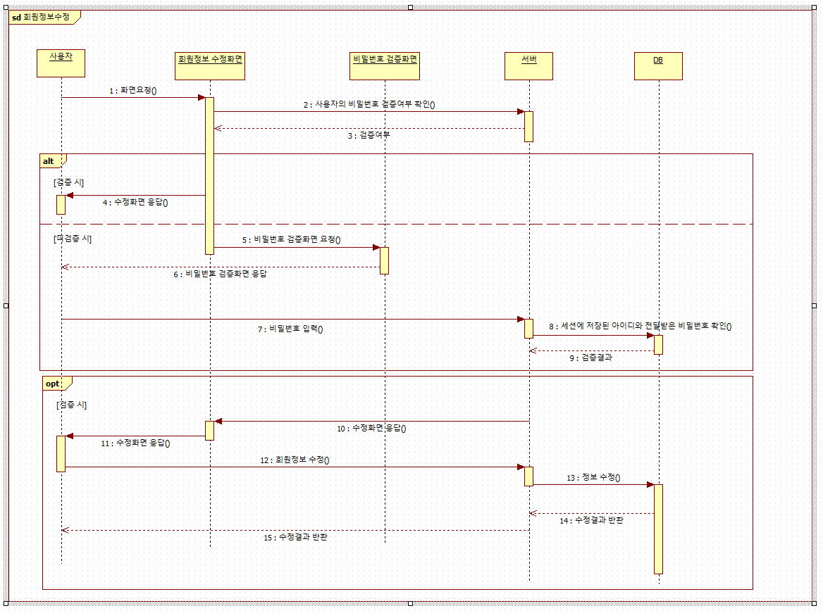
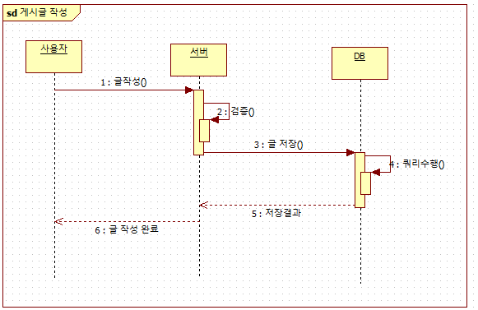
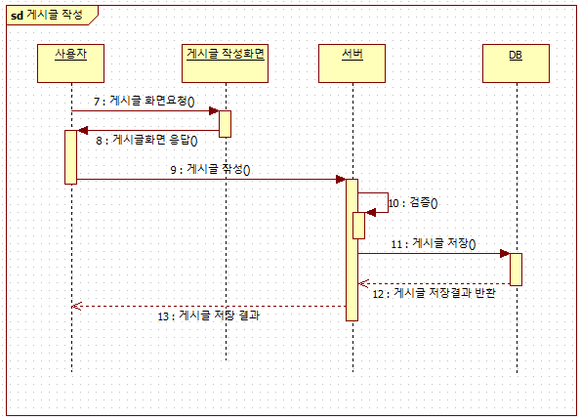
날짜 |  | 백세원 | 길현우 | 이미소
250828 | 요구사항정의서 | 메인 |  | 숙소검색 분담
 | ERD |  | 메인
 | 유스케이스다이어그램 |  |  | 전담

 | 시퀀스다이어그램 : 기능별로 만들어야 해서 요구사항 정의서 분담하고, 통합검토 후 자기가 담당한 요구사항의 시퀀스 자기가 분담하기로 얘기했습니다. 아래 사진 기능별 시퀀스 다이어그램 간단예시(출처 봉준쌤)

